Ark1
E-sundhedsobservatoriet
E-sundhedsobservatoriet og innovationsnetværket Danish Healthtech har i 2020 haft et samarbejde. E-sundhedsobservatoriet skal derfor indhente medfinansiering i form af timer fra virksomheder. Timerne dækker hele 2020, og de kan fx være anvendt i virksomheden i forbindelse med projekter – herunder udvikling, test og implementering af nye Sundheds-It og e-sundhedsløsninger samt andre innovative løsninger til gavn for sundhedssektoren.

Timer til medfinansiering
Virksomhedens navn:
Virksomhedens CVR nr.:
Virksomhedstype: |  | Privat
Deltagernavn:

Registrering for 2020

 | AKTIVITET | TIMER
 | Forberedelse
 | Deltagelse
 | I alt | 0

Dato Underskrift deltager Dato Underskrift projektleder

Sendes på mail til E-sundhedsobservatoriet@sdu.dk
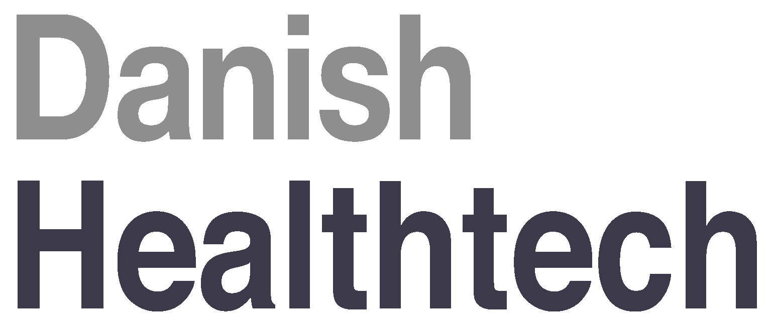

Finansieriet af Uddannelses- og Forskningsministeriet sammen med Region Nordjylland, Region Midtjylland, Region Hovedstaden og Region Syddanmark.

